YY8 5.7
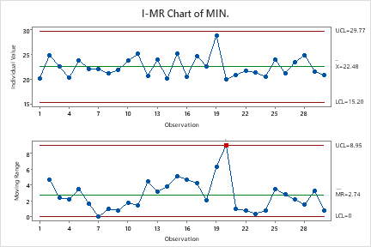
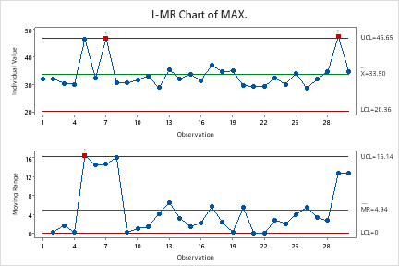
FORCE DATA IN SAME BALL GUIDE(5.7mm)
TOOL | S.NO | FORCE DATA
 |  | 1 | 2 | 3 | 4 | 5 | 6 | 7 | 8 | 9 | 10 | MIN. | MAX.
YY8 | 1 | 28.8 | 31.8 | 30.5 | 31.4 | 29.8 | 27.4 | 26.8 | 26.7 | 25.4 | 20.2 | 20.2 | 31.8
YY8 | 2 | 29.8 | 32.1 | 31.3 | 29.5 | 30.7 | 31.4 | 27.7 | 31.0 | 29.2 | 24.9 | 24.9 | 32.1
YY8 | 3 | 29.2 | 29.9 | 28.5 | 30.4 | 29.7 | 27.6 | 27.1 | 29.4 | 26.9 | 22.5 | 22.5 | 30.4
YY8 | 4 | 28.6 | 28.3 | 30.1 | 29.2 | 27.7 | 29.8 | 27.7 | 27.9 | 26.1 | 20.3 | 20.3 | 30.1
YY8 | 5 | 28.8 | 28.8 | 29.5 | 30.0 | 29.3 | 27.5 | 29.4 | 30.5 | 46.5 | 23.8 | 23.8 | 46.5
YY8 | 6 | 28.7 | 29.7 | 32.2 | 31.4 | 28.7 | 26.4 | 29.2 | 28.6 | 25.6 | 22.1 | 22.1 | 32.2
YY8 | 7 | 28.5 | 30.2 | 30.8 | 29.4 | 29.9 | 46.7 | 28.5 | 28.2 | 27.0 | 22.1 | 22.1 | 46.7
YY8 | 8 | 27.2 | 28.3 | 29.1 | 30.7 | 27.7 | 25.0 | 25.7 | 26.1 | 24.7 | 21.1 | 21.1 | 30.7
YY8 | 9 | 28.3 | 28.6 | 30.5 | 29.1 | 28.1 | 26.2 | 27.0 | 28.4 | 26.3 | 21.9 | 21.9 | 30.5
YY8 | 10 | 29.1 | 29.6 | 30.7 | 31.4 | 28.3 | 26.9 | 28.2 | 31.6 | 28.7 | 23.7 | 23.7 | 31.6
YY8 | 11 | 30.2 | 30.2 | 33.0 | 32.3 | 30.1 | 30.8 | 30.4 | 32.7 | 28.7 | 25.1 | 25.1 | 33.0
YY8 | 12 | 28.2 | 28.4 | 28.5 | 28.4 | 28.5 | 25.9 | 27.5 | 28.8 | 28.3 | 20.7 | 20.7 | 28.8
YY8 | 13 | 31.2 | 32.0 | 33.7 | 35.3 | 34.3 | 30.7 | 29.5 | 28.6 | 29.0 | 23.9 | 23.9 | 35.3
YY8 | 14 | 29.4 | 28.1 | 32.1 | 31.8 | 29.5 | 28.2 | 27.9 | 28.1 | 27.7 | 20.1 | 20.1 | 32.1
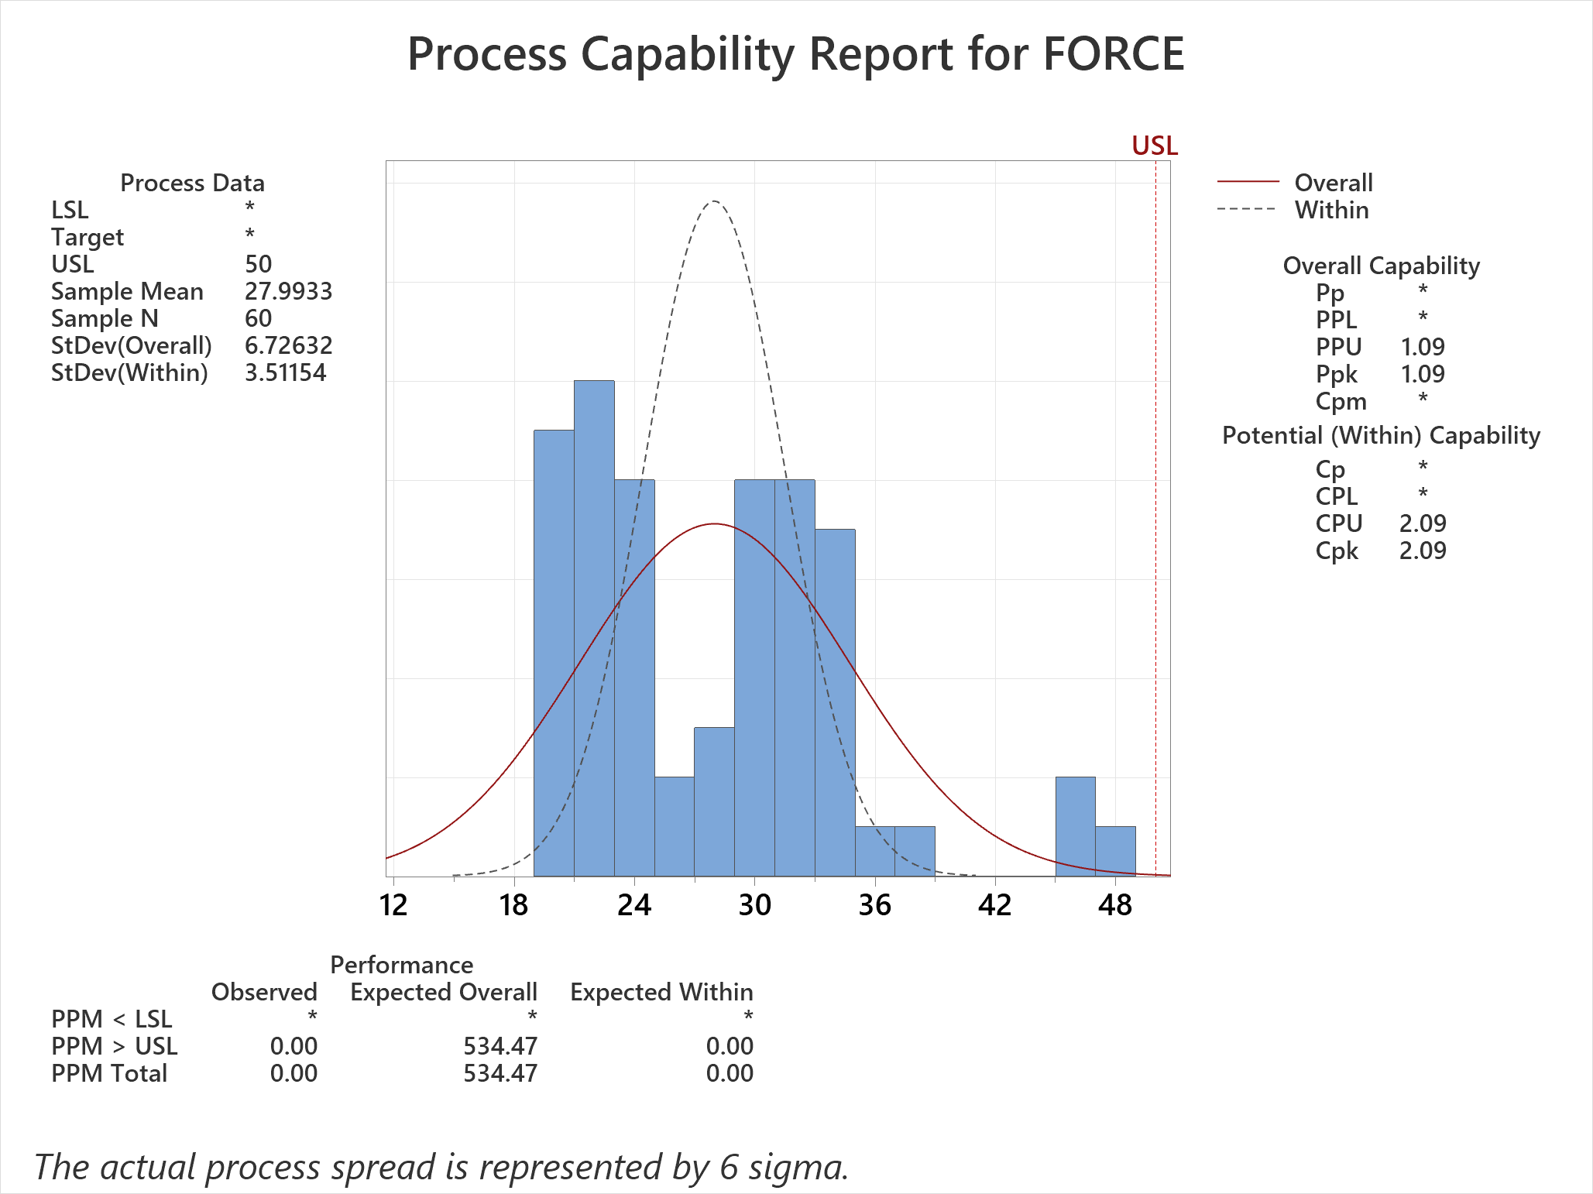
YY8 | 15 | 30.5 | 31.1 | 31.1 | 33.6 | 31.7 | 30.8 | 28.9 | 29.5 | 29.9 | 25.2 | 25.2 | 33.6
YY8 | 16 | 26.7 | 28.9 | 29.5 | 31.4 | 29.7 | 26.6 | 25.6 | 27.1 | 25.2 | 20.5 | 20.5 | 31.4
YY8 | 17 | 33.1 | 34.9 | 37.0 | 36.2 | 34.8 | 31.0 | 30.5 | 30.8 | 30.2 | 24.7 | 24.7 | 37.0
YY8 | 18 | 31.0 | 31.6 | 34.2 | 34.6 | 33.0 | 29.7 | 28.1 | 27.9 | 31.0 | 22.6 | 22.6 | 34.6
YY8 | 19 | 32.9 | 33.5 | 34.3 | 34.9 | 34.3 | 32.5 | 33.8 | 33.4 | 30.5 | 28.9 | 28.9 | 34.9
YY8 | 20 | 26.0 | 27.1 | 28.0 | 29.5 | 26.1 | 25.6 | 26.3 | 25.9 | 25.5 | 19.9 | 19.9 | 29.5
YY8 | 21 | 27.5 | 27.3 | 29.4 | 26.5 | 28.0 | 25.2 | 26.1 | 27.6 | 26.4 | 20.9 | 20.9 | 29.4
YY8 | 22 | 27.3 | 26.6 | 29.4 | 27.5 | 26.3 | 25.3 | 23.7 | 24.2 | 23.3 | 21.7 | 21.7 | 29.4
YY8 | 23 | 29.1 | 29.3 | 32.2 | 28.4 | 28.7 | 21.3 | 27.4 | 28.4 | 26.6 | 22.6 | 21.3 | 32.2
YY8 | 24 | 27.1 | 26.5 | 30.1 | 28.9 | 27.1 | 26.8 | 24.8 | 25.5 | 24.8 | 20.5 | 20.5 | 30.1
YY8 | 25 | 30.2 | 33.1 | 33.0 | 34.1 | 31.8 | 27.9 | 29.6 | 29.4 | 28.6 | 24.0 | 24.0 | 34.1
YY8 | 26 | 27.6 | 27.7 | 28.6 | 28.6 | 27.5 | 26.5 | 25.9 | 28.2 | 27.0 | 21.2 | 21.2 | 28.6
YY8 | 27 | 28.4 | 29.7 | 31.9 | 29.6 | 27.8 | 29.8 | 28.8 | 29.3 | 28.7 | 23.4 | 23.4 | 31.9
YY8 | 28 | 30.7 | 32.5 | 34.6 | 32.4 | 32.3 | 32.0 | 30.4 | 30.9 | 29.0 | 24.9 | 24.9 | 34.6
YY8 | 29 | 47.3 | 29.3 | 29.1 | 29.5 | 27.0 | 24.8 | 25.7 | 25.5 | 24.8 | 21.6 | 21.6 | 47.3
YY8 | 30 | 28.7 | 29.7 | 34.7 | 31.2 | 27.6 | 27.1 | 24.8 | 27.0 | 25.1 | 20.8 | 20.8 | 34.7

